Теплица Радуга
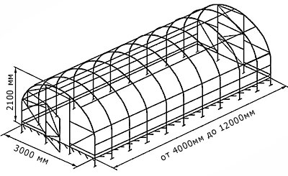
 |  |  |  |  | 2026-09-10

Адрес: г.Оренбург, ул.Механизаторов 1/1 , тел: 76-46-70, 76-33-06

 | Теплица усиленная " Радуга двойная дуга -шаг дуги 0,65м "
 | Труба оцинкованная 20х20,
 | Поликарбонат | длина 4м | длина 6м | длина 8м
1 | POLYGAL SMART4мм 800гр | 39000 | 53000 | 67100
2 | PRACTIQ 4мм 520гр. | 29100 | 40000 | 50600
3 | ACTUAL Bio 4мм 720 гр | 34000 | 46200 | 58600
4 | RATIONAL 6мм 780гр | 38100 | 45700 | 58000
5 | ACTUAL Bio 6мм 1100 гр | 42300 | 57400 | 72600
6 | БРУС | 6900 | 6900 | 9200
7 | ПРОПИТКА | 2500 | 2500 | 3000
8 | ТОРЦЕВОЙ ПРОФИЛЬ | 700 | 700 | 700
9 | ФОРТОЧКА доп | 2500 | 2500 | 2500
10 | Монтаж ФОРТОЧКА | 1000 | 1000 | 1000
11 | ПРОВЕТРИВАТЕЛЬ | 3800 | 3800 | 3800
12 | Монтаж | 5000 | 6000 | 7000
13 | КАРКАС ТЕПЛИЦЫ | 19700 | 27300 | 35000

 | Теплица " Радуга двойная дуга -шаг дуги 1,0м "
 | Труба оцинкованная 20х20,
 | Поликарбонат | длина 4м | длина 6м | длина 8м
1 | RATIONAL 4мм 470гр
2 | PRACTIQ 4мм 520гр.
3 | ACTUAL Bio 4мм 720 гр
4 | RATIONAL 6мм 780гр
5 | ACTUAL Bio 6мм 1100 гр
6 | БРУС | 6900 | 6900 | 9200
7 | ПРОПИТКА | 2500 | 2500 | 3000
8 | ТОРЦЕВОЙ ПРОФИЛЬ | 700 | 700 | 700
9 | ФОРТОЧКА доп | 2500 | 2500 | 2500
10 | Монтаж ФОРТОЧКА | 1000 | 1000 | 1000
11 | ПРОВЕТРИВАТЕЛЬ | 3500 | 3500 | 3500
12 | Монтаж | 5000 | 6000 | 7000
13 | КАРКАС ТЕПЛИЦЫ |  | 25950 | 33900

Теплица 40х20
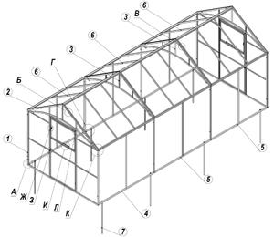
 |  |  |  |  | 2026-09-10

Адрес: г.Оренбург, ул.Механизаторов 1/1 , тел: 76-46-70, 76-33-06

 | Теплица усиленная 40х20 шаг дуги 0,65м "
 | Труба оцинкованная 20х40
 | Поликарбонат | длина 4м | длина 6м | длина 8м
1 | RATIONAL 4мм 470гр
2 | PRACTIQ 4мм 520гр. | 25600 | 34700 | 43900
3 | ACTUAL Bio 4мм 720 гр | 30650 | 41500 | 52400
4 | POLYGAL SMART 4мм 800гр | 35300 | 47700 | 60100
5 | RATIONAL 6мм 780гр | 30100 | 40700 | 51400
6 | ACTUAL Bio 6мм 1100 гр | 39350 | 53100 | 66900
7 | БРУС | 6900 | 6900 | 9200
8 | ПРОПИТКА | 2500 | 2500 | 3000
9 | ТОРЦЕВОЙ ПРОФИЛЬ | 700 | 700 | 700
10 | ФОРТОЧКА доп | 2500 | 2500 | 2500
11 | Монтаж ФОРТОЧКА | 1000 | 1000 | 1000
12 | ПРОВЕТРИВАТЕЛЬ | 3800 | 3800 | 3800
13 | Монтаж | 5000 | 6000 | 7000
14 | КАРКАС ТЕПЛИЦЫ | 16000 | 22000 | 28000

 | Теплица " Домик шаг 0,65м "
 | Труба оцинкованная 40х20,
 | Поликарбонат | длина 4м | длина 6м | длина 8м
1 | RATIONAL 4мм 470гр
2 | PRACTIQ 4мм 520гр. | 37900 | 50500 | 63000
3 | ACTUAL Bio 4мм 720 гр | 44700 | 59800 | 75000
4 | POLYGAL SMART 4мм 800гр | 50900 | 75800 | 85800
5 | RATIONAL 6мм 780гр
6 | ACTUAL Bio 6мм 1100 гр | 56300 | 75800 | 95200
7 | БРУС | 6900 | 6900 | 9200
8 | ПРОПИТКА | 2500 | 2500 | 3000
9 | ТОРЦЕВОЙ ПРОФИЛЬ | 1900 | 2500 | 3100
10 | ФОРТОЧКА доп | 2500 | 2500 | 2500
11 | Монтаж ФОРТОЧКА | 1000 | 1000 | 1000
12 | ПРОВЕТРИВАТЕЛЬ | 3800 | 3800 | 3800
13 | Монтаж | 7000 | 9000 | 11000
14 | КАРКАС ТЕПЛИЦЫ | 25200 | 33000 | 40800

